IOS Review Guidelines
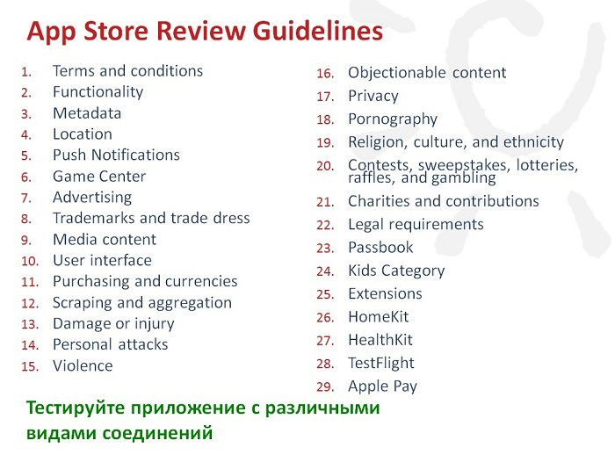
 | Check list
 | IOS App Store Review Guidelines

Основные проверки перед релизом приложения в App Store
1. Проверить приложение на наличие сбоев и ошибок
2. Проверить, что вся информация о приложении и метаданные являются полными и точными
3. Проверить контактную информацию на случай, если App Review потребуется связаться
4. Предоставить активную демо-учетную запись и данные для входа, а также любое другое оборудование или ресурсы, которые могут потребоваться для проверки приложения (например, учетные данные для входа или образец QR-кода).
5. Включить серверные службы, чтобы они работали и были доступны во время проверки
6. Включить подробные объяснения неочевидных функций и встроенных покупок в примечаниях к обзору приложения, включая сопроводительную документацию, где это уместно.

Тестирование приложения согласно требованиям Guidelines IOS
1. Темы оформления IOS
- Четкость - Дифференцированность - Глубина
2. Принципы дизайна
- Эстетическая целостность - Консистентность - Прямое воздействие - Обратная связь - Метафоры - Пользовательский контроль
3. Основы работы с интерфейсом
- Панели (бары) - Представления - Элементы управления
4. Архитектура приложения
- Запуск - Онбординг пользователя - Загрузка контента - Модальность (Лист, Полноэкранный режим) - Навигация - Доступ к данным и ресурсам пользователей - Запрос разрешения на доступ - Использование кнопки местоположения - Использование микрофона в приложении - Отображение пользовательских сообщений перед оповещением - Уточнение запросов на отслеживание - Настройки приложения
5. Взаимодействие с пользователем
- 3D Touch - Взаимодействие с главным экраном - Живые фотографии - Apple Pencil и Scribble - Аудио (наушники, беззвучный режим, настройки громкости) - Идентификация - Ввод данных - Перетаскивание - Обратная связь - Работа с файлами - Игровые контроллеры - Жесты - Тактильные эффекты - Near Field Communication (NFC) - Указатели (iPadOS) - Пространственные взаимодействия
6. Возможности системы
- Дополненная реальность - Быстрые действия на Главном экране - Многозадачность - Несколько окон на iPad - Уведомления - Печать - Ввод данных - Беглый просмотр - Рейтинги и обзоры - Запросы на оценку и обзор системы - Скриншоты - ТВ-провайдеры
7. Визуальное оформление
- Адаптивность и компоновка - Анимация - Брендинг - Цвет - Темный режим - Экран запуска - Материалы - Терминология - Типографика (San Francisco (SF), New York (NY)) - Видео
8. Иконки и изображения
- Размер и разрешение изображения: 1. Проектирование художественных произведений высокого разрешения - Иконка приложения: 1. Атрибуты (png) 2. Размеры иконки приложения 3. Подсветка, Настройки и значки уведомлений 4. Выбираемые пользователем значки приложений - Системные иконки (iOS 12 и более ранние версии): 1. Иконки панели навигации и панели инструментов 2. Значки панели вкладок 3. Иконки быстрого действия на главном экране
9. Панели
- Навигационные панели - Поисковые панели - Боковые панели - Строки состояния - Панели вкладок - Панели инструментов
10. Представления
- Листы действий - Представление активностей - Оповещения - Коллекции - Просмотр изображений - Страницы - Всплывающие окна - Представления прокрутки - Раздельные представления - Таблицы - Текстовые представления - Web - представления
11. Элементы управления
- Кнопки: 1. Системные кнопки 2. Кнопки раскрытия подробностей 3. Информационные кнопки 4. Кнопки добавления контакта - Цветовые палитры - Контекстные меню - Меню редактирования - Ярлыки - Элементы управления страницами: 1. Настройка изображений индикаторов - Подборщики: 1. Выбор даты - Индикаторы прогресса: 1. Индикаторы активности 2. Панели прогресса 3. Показатели сетевой активности - Выпадающее меню - Элементы управления обновлением содержимого - Сегментированные элементы управления - Ползунки - Степперы - Переключатели - Текстовые поля
12. Расширения
- Пользовательские клавиатуры - Пользовательские представления ввода - Файловые провайдеры - Обмен сообщениями: 1. Стикеры 2. Sticker Sizes 3. Форматы стикеров - Редактирование фотографий - Совместный доступ и действия

